確定申告書
（以下のページの写しを添付して下さい。）
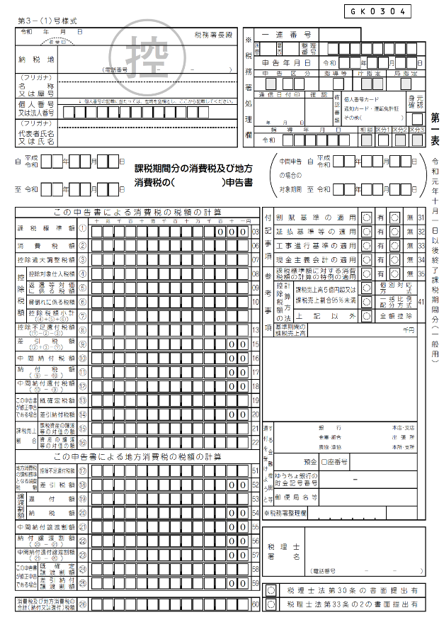

課税売上割合・控除対象仕入税額等計算表
（以下のページの写しを添付して下さい。）

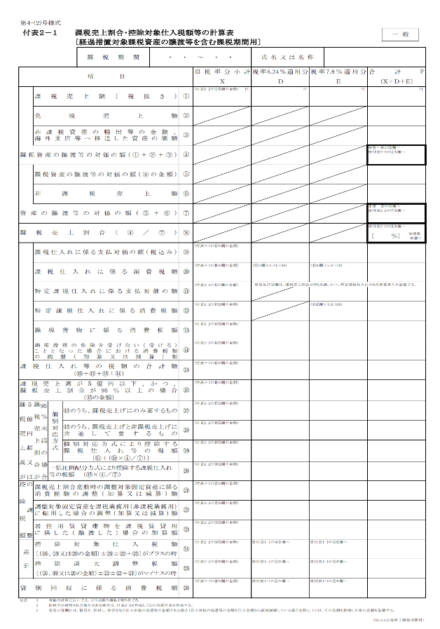

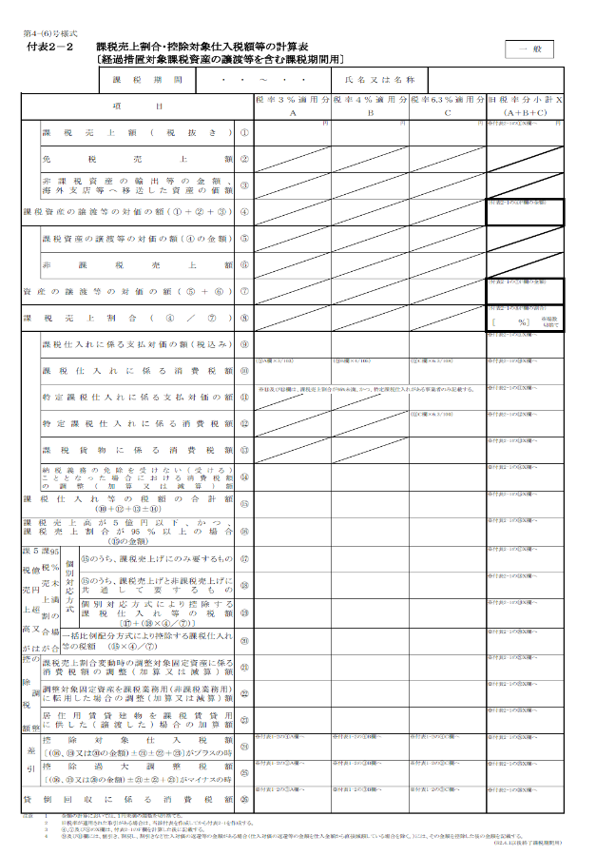

簡易課税方式の確定申告書
（以下のページの写しを添付して下さい。）

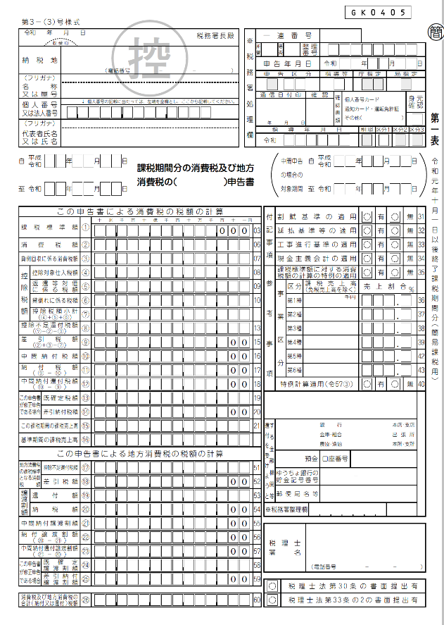

特定収入割合の計算表
（以下のページの写しを添付して下さい。）

